計算書①
この計算書は、仮想通貨取引から生ずる所得を計算するものです。
記載例を参考に、右の計算書に必要な事項を入力することで、仮想通貨の所得金額を簡単に計算できます。
※仮想通貨に関する質問等については、国税庁ＨＰの「仮想通貨に関する税務上の取扱いについて(ＦＡＱ)」をご確認ください。
注）計算書は使用環境等により、正しく計算されない場合がありますので、入力後は正しく計算されているか必ずご自身でご確認ください。
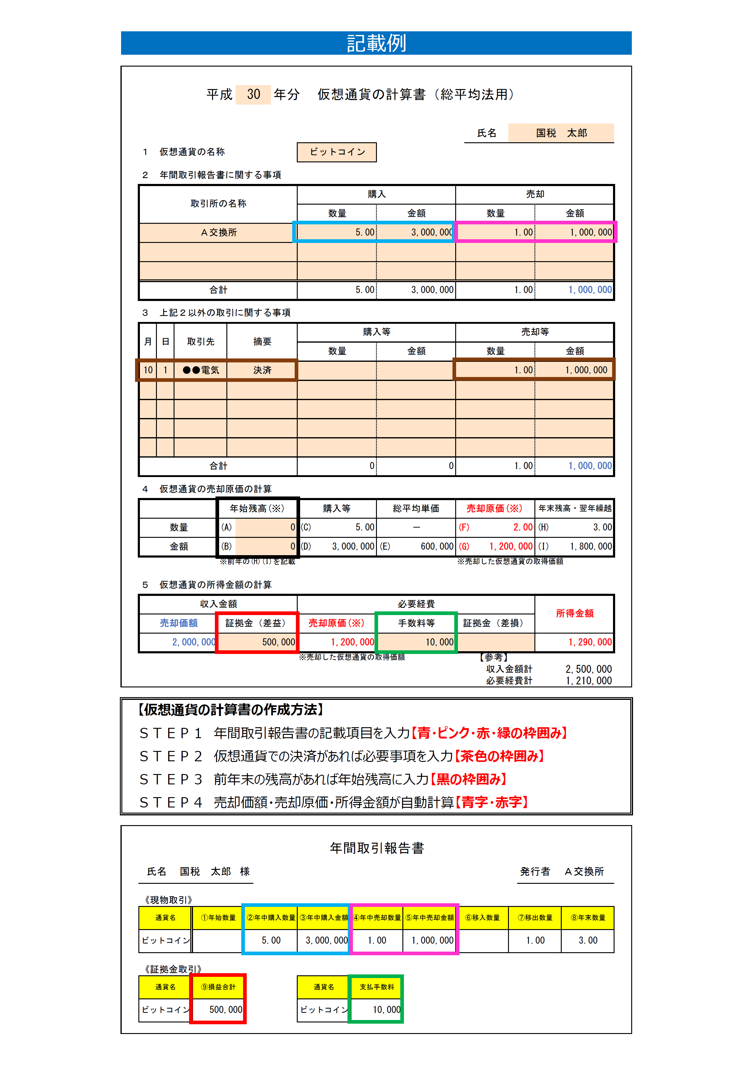
 |  |  | 平成 |  |  | 年分 |  | 仮想通貨の計算書（総平均法用）

 |  |  |  |  |  |  |  |  |  |  |  | 氏名
１ 仮想通貨の名称

２ 年間取引報告書に関する事項

左の記載例に基づき入力します。
※２・３の数量欄は、小数点第２位まで表示されます。
※３の金額欄は、次の金額を入力します。
①仮想通貨同士を交換した場合
・取得した仮想通貨の取引時点の価額を記載します。
・交換業者が公表する取引相場をご利用ください。
②仮想通貨で商品を購入した場合
・取得した商品の価額を記載します。
・購入の際のレシート等をご利用ください。
・仮想通貨で商品を購入した場合であっても、
交換業者が円にして支払っている場合があり、
この場合は記載する必要はありません。
取引所の名称 |  |  |  |  |  |  | 購入 |  |  |  | 売却
 |  |  |  |  |  |  | 数量 |  | 金額 |  | 数量 |  |  | 金額

合計 |  |  |  |  |  |  | 0.00 |  | 0 |  | 0.00 |  |  | 0

３ 上記２以外の取引に関する事項

月 | 日 | 取引先 |  |  | 摘要 |  | 購入等 |  |  |  | 売却等
 |  |  |  |  |  |  | 数量 |  | 金額 |  | 数量 |  |  | 金額

合計 |  |  |  |  |  |  | 0.00 |  | 0 |  | 0.00 |  |  | 0

４ 仮想通貨の売却原価の計算

 |  |  |  | 年始残高(※) |  |  | 購入等 |  | 総平均単価 |  | 売却原価(※) |  |  | 年末残高・翌年繰越
数量 |  |  |  | (A) |  |  | (C) | 0.00 | － |  | (F) |  | 0.00 | (H) | 0.00
金額 |  |  |  | (B) |  |  | (D) | 0 | (E) | 0 | (G) |  | 0 | (I) | 0
 |  |  |  | ※前年の(H)(I)を記載 |  |  |  |  |  |  | ※売却した仮想通貨の取得価額

５ 仮想通貨の所得金額の計算

「収入金額計」、「必要経費計」、「所得金額」
の欄の金額に基づき、確定申告書を作成します。
※作成は、確定申告書作成コーナーが便利です。
収入金額 |  |  |  |  |  |  | 必要経費 |  |  |  |  |  |  | 所得金額
売却価額 |  |  |  | 証拠金（差益） |  |  | 売却原価(※) |  | 手数料等 |  | 証拠金（差損）
0 |  |  |  |  |  |  | 0 |  |  |  |  |  |  | 0
 |  |  |  |  |  |  | ※売却した仮想通貨の取得価額 |  |  |  |  |  | 【参考】
 |  |  |  |  |  |  |  |  |  |  |  |  | 収入金額計 | 0
 |  |  |  |  |  |  |  |  |  |  |  |  | 必要経費計 | 0

計算書②
この計算書は、仮想通貨取引から生ずる所得を計算するものです。
記載例を参考に、右の計算書に必要な事項を入力することで、仮想通貨の所得金額を簡単に計算できます。
※仮想通貨に関する質問等については、国税庁ＨＰの「仮想通貨に関する税務上の取扱いについて(ＦＡＱ)」をご確認ください。
注）計算書は使用環境等により、正しく計算されない場合がありますので、入力後は正しく計算されているか必ずご自身でご確認ください。

 | 平成 | 年分 |  | 仮想通貨の計算書（総平均法用）

 |  |  |  |  |  |  | 氏名
１ 仮想通貨の名称

２ 年間取引報告書に関する事項

左の記載例に基づき入力します。
※２・３の数量欄は、小数点第２位まで表示されます。
※３の金額欄は、次の金額を入力します。
①仮想通貨同士を交換した場合
・取得した仮想通貨の取引時点の価額を記載します。
・交換業者が公表する取引相場をご利用ください。
②仮想通貨で商品を購入した場合
・取得した商品の価額を記載します。
・購入の際のレシート等をご利用ください。
・仮想通貨で商品を購入した場合であっても、
交換業者が円にして支払っている場合があり、
この場合は記載する必要はありません。
取引所の名称 |  |  | 購入 |  |  | 売却
 |  |  | 数量 |  | 金額 | 数量 |  | 金額

合計 |  |  | 0.00 |  | 0 | 0.00 |  | 0

３ 上記２以外の取引に関する事項
...
「収入金額計」、「必要経費計」、「所得金額」
の欄の金額に基づき、確定申告書を作成します。
※作成は、確定申告書作成コーナーが便利です。
...

計算書③
この計算書は、仮想通貨取引から生ずる所得を計算するものです。
記載例を参考に、右の計算書に必要な事項を入力することで、仮想通貨の所得金額を簡単に計算できます。
※仮想通貨に関する質問等については、国税庁ＨＰの「仮想通貨に関する税務上の取扱いについて(ＦＡＱ)」をご確認ください。
注）計算書は使用環境等により、正しく計算されない場合がありますので、入力後は正しく計算されているか必ずご自身でご確認ください。

 | 平成 | 年分 |  | 仮想通貨の計算書（総平均法用）

 |  |  |  |  |  |  | 氏名
１ 仮想通貨の名称

２ 年間取引報告書に関する事項

左の記載例に基づき入力します。
※２・３の数量欄は、小数点第２位まで表示されます。
※３の金額欄は、次の金額を入力します。
①仮想通貨同士を交換した場合
・取得した仮想通貨の取引時点の価額を記載します。
・交換業者が公表する取引相場をご利用ください。
②仮想通貨で商品を購入した場合
・取得した商品の価額を記載します。
・購入の際のレシート等をご利用ください。
・仮想通貨で商品を購入した場合であっても、
交換業者が円にして支払っている場合があり、
この場合は記載する必要はありません。
取引所の名称 |  |  | 購入 |  |  | 売却
 |  |  | 数量 |  | 金額 | 数量 |  | 金額

合計 |  |  | 0.00 |  | 0 | 0.00 |  | 0

３ 上記２以外の取引に関する事項
...
「収入金額計」、「必要経費計」、「所得金額」
の欄の金額に基づき、確定申告書を作成します。
※作成は、確定申告書作成コーナーが便利です。
...

計算書④
この計算書は、仮想通貨取引から生ずる所得を計算するものです。
記載例を参考に、右の計算書に必要な事項を入力することで、仮想通貨の所得金額を簡単に計算できます。
※仮想通貨に関する質問等については、国税庁ＨＰの「仮想通貨に関する税務上の取扱いについて(ＦＡＱ)」をご確認ください。
注）計算書は使用環境等により、正しく計算されない場合がありますので、入力後は正しく計算されているか必ずご自身でご確認ください。

 | 平成 | 年分 |  | 仮想通貨の計算書（総平均法用）

 |  |  |  |  |  |  | 氏名
１ 仮想通貨の名称

２ 年間取引報告書に関する事項

左の記載例に基づき入力します。
※２・３の数量欄は、小数点第２位まで表示されます。
※３の金額欄は、次の金額を入力します。
①仮想通貨同士を交換した場合
・取得した仮想通貨の取引時点の価額を記載します。
・交換業者が公表する取引相場をご利用ください。
②仮想通貨で商品を購入した場合
・取得した商品の価額を記載します。
・購入の際のレシート等をご利用ください。
・仮想通貨で商品を購入した場合であっても、
交換業者が円にして支払っている場合があり、
この場合は記載する必要はありません。
取引所の名称 |  |  | 購入 |  |  | 売却
 |  |  | 数量 |  | 金額 | 数量 |  | 金額

合計 |  |  | 0.00 |  | 0 | 0.00 |  | 0

３ 上記２以外の取引に関する事項
...
「収入金額計」、「必要経費計」、「所得金額」
の欄の金額に基づき、確定申告書を作成します。
※作成は、確定申告書作成コーナーが便利です。
...

計算書⑤
この計算書は、仮想通貨取引から生ずる所得を計算するものです。
記載例を参考に、右の計算書に必要な事項を入力することで、仮想通貨の所得金額を簡単に計算できます。
※仮想通貨に関する質問等については、国税庁ＨＰの「仮想通貨に関する税務上の取扱いについて(ＦＡＱ)」をご確認ください。
注）計算書は使用環境等により、正しく計算されない場合がありますので、入力後は正しく計算されているか必ずご自身でご確認ください。

 | 平成 | 年分 |  | 仮想通貨の計算書（総平均法用）

 |  |  |  |  |  |  | 氏名
１ 仮想通貨の名称

２ 年間取引報告書に関する事項

左の記載例に基づき入力します。
※２・３の数量欄は、小数点第２位まで表示されます。
※３の金額欄は、次の金額を入力します。
①仮想通貨同士を交換した場合
・取得した仮想通貨の取引時点の価額を記載します。
・交換業者が公表する取引相場をご利用ください。
②仮想通貨で商品を購入した場合
・取得した商品の価額を記載します。
・購入の際のレシート等をご利用ください。
・仮想通貨で商品を購入した場合であっても、
交換業者が円にして支払っている場合があり、
この場合は記載する必要はありません。
取引所の名称 |  |  | 購入 |  |  | 売却
 |  |  | 数量 |  | 金額 | 数量 |  | 金額

合計 |  |  | 0.00 |  | 0 | 0.00 |  | 0

３ 上記２以外の取引に関する事項
...
「収入金額計」、「必要経費計」、「所得金額」
の欄の金額に基づき、確定申告書を作成します。
※作成は、確定申告書作成コーナーが便利です。
...

計算書⑥
この計算書は、仮想通貨取引から生ずる所得を計算するものです。
記載例を参考に、右の計算書に必要な事項を入力することで、仮想通貨の所得金額を簡単に計算できます。
※仮想通貨に関する質問等については、国税庁ＨＰの「仮想通貨に関する税務上の取扱いについて(ＦＡＱ)」をご確認ください。
注）計算書は使用環境等により、正しく計算されない場合がありますので、入力後は正しく計算されているか必ずご自身でご確認ください。

 | 平成 | 年分 |  | 仮想通貨の計算書（総平均法用）

 |  |  |  |  |  |  | 氏名
１ 仮想通貨の名称

２ 年間取引報告書に関する事項

左の記載例に基づき入力します。
※２・３の数量欄は、小数点第２位まで表示されます。
※３の金額欄は、次の金額を入力します。
①仮想通貨同士を交換した場合
・取得した仮想通貨の取引時点の価額を記載します。
・交換業者が公表する取引相場をご利用ください。
②仮想通貨で商品を購入した場合
・取得した商品の価額を記載します。
・購入の際のレシート等をご利用ください。
・仮想通貨で商品を購入した場合であっても、
交換業者が円にして支払っている場合があり、
この場合は記載する必要はありません。
取引所の名称 |  |  | 購入 |  |  | 売却
 |  |  | 数量 |  | 金額 | 数量 |  | 金額

合計 |  |  | 0.00 |  | 0 | 0.00 |  | 0

３ 上記２以外の取引に関する事項
...
「収入金額計」、「必要経費計」、「所得金額」
の欄の金額に基づき、確定申告書を作成します。
※作成は、確定申告書作成コーナーが便利です。
...

計算書⑦
この計算書は、仮想通貨取引から生ずる所得を計算するものです。
記載例を参考に、右の計算書に必要な事項を入力することで、仮想通貨の所得金額を簡単に計算できます。
※仮想通貨に関する質問等については、国税庁ＨＰの「仮想通貨に関する税務上の取扱いについて(ＦＡＱ)」をご確認ください。
注）計算書は使用環境等により、正しく計算されない場合がありますので、入力後は正しく計算されているか必ずご自身でご確認ください。

 | 平成 | 年分 |  | 仮想通貨の計算書（総平均法用）

 |  |  |  |  |  |  | 氏名
１ 仮想通貨の名称

２ 年間取引報告書に関する事項

左の記載例に基づき入力します。
※２・３の数量欄は、小数点第２位まで表示されます。
※３の金額欄は、次の金額を入力します。
①仮想通貨同士を交換した場合
・取得した仮想通貨の取引時点の価額を記載します。
・交換業者が公表する取引相場をご利用ください。
②仮想通貨で商品を購入した場合
・取得した商品の価額を記載します。
・購入の際のレシート等をご利用ください。
・仮想通貨で商品を購入した場合であっても、
交換業者が円にして支払っている場合があり、
この場合は記載する必要はありません。
取引所の名称 |  |  | 購入 |  |  | 売却
 |  |  | 数量 |  | 金額 | 数量 |  | 金額

合計 |  |  | 0.00 |  | 0 | 0.00 |  | 0

３ 上記２以外の取引に関する事項
...
「収入金額計」、「必要経費計」、「所得金額」
の欄の金額に基づき、確定申告書を作成します。
※作成は、確定申告書作成コーナーが便利です。
...

計算書⑧
この計算書は、仮想通貨取引から生ずる所得を計算するものです。
記載例を参考に、右の計算書に必要な事項を入力することで、仮想通貨の所得金額を簡単に計算できます。
※仮想通貨に関する質問等については、国税庁ＨＰの「仮想通貨に関する税務上の取扱いについて(ＦＡＱ)」をご確認ください。
注）計算書は使用環境等により、正しく計算されない場合がありますので、入力後は正しく計算されているか必ずご自身でご確認ください。

 | 平成 | 年分 |  | 仮想通貨の計算書（総平均法用）

 |  |  |  |  |  |  | 氏名
１ 仮想通貨の名称

２ 年間取引報告書に関する事項

左の記載例に基づき入力します。
※２・３の数量欄は、小数点第２位まで表示されます。
※３の金額欄は、次の金額を入力します。
①仮想通貨同士を交換した場合
・取得した仮想通貨の取引時点の価額を記載します。
・交換業者が公表する取引相場をご利用ください。
②仮想通貨で商品を購入した場合
・取得した商品の価額を記載します。
・購入の際のレシート等をご利用ください。
・仮想通貨で商品を購入した場合であっても、
交換業者が円にして支払っている場合があり、
この場合は記載する必要はありません。
取引所の名称 |  |  | 購入 |  |  | 売却
 |  |  | 数量 |  | 金額 | 数量 |  | 金額

合計 |  |  | 0.00 |  | 0 | 0.00 |  | 0

３ 上記２以外の取引に関する事項
...
「収入金額計」、「必要経費計」、「所得金額」
の欄の金額に基づき、確定申告書を作成します。
※作成は、確定申告書作成コーナーが便利です。
...

計算書⑨
この計算書は、仮想通貨取引から生ずる所得を計算するものです。
記載例を参考に、右の計算書に必要な事項を入力することで、仮想通貨の所得金額を簡単に計算できます。
※仮想通貨に関する質問等については、国税庁ＨＰの「仮想通貨に関する税務上の取扱いについて(ＦＡＱ)」をご確認ください。
注）計算書は使用環境等により、正しく計算されない場合がありますので、入力後は正しく計算されているか必ずご自身でご確認ください。

 | 平成 | 年分 |  | 仮想通貨の計算書（総平均法用）

 |  |  |  |  |  |  | 氏名
１ 仮想通貨の名称

２ 年間取引報告書に関する事項

左の記載例に基づき入力します。
※２・３の数量欄は、小数点第２位まで表示されます。
※３の金額欄は、次の金額を入力します。
①仮想通貨同士を交換した場合
・取得した仮想通貨の取引時点の価額を記載します。
・交換業者が公表する取引相場をご利用ください。
②仮想通貨で商品を購入した場合
・取得した商品の価額を記載します。
・購入の際のレシート等をご利用ください。
・仮想通貨で商品を購入した場合であっても、
交換業者が円にして支払っている場合があり、
この場合は記載する必要はありません。
取引所の名称 |  |  | 購入 |  |  | 売却
 |  |  | 数量 |  | 金額 | 数量 |  | 金額

合計 |  |  | 0.00 |  | 0 | 0.00 |  | 0

３ 上記２以外の取引に関する事項
...
「収入金額計」、「必要経費計」、「所得金額」
の欄の金額に基づき、確定申告書を作成します。
※作成は、確定申告書作成コーナーが便利です。
...

計算書⑩
この計算書は、仮想通貨取引から生ずる所得を計算するものです。
記載例を参考に、右の計算書に必要な事項を入力することで、仮想通貨の所得金額を簡単に計算できます。
※仮想通貨に関する質問等については、国税庁ＨＰの「仮想通貨に関する税務上の取扱いについて(ＦＡＱ)」をご確認ください。
注）計算書は使用環境等により、正しく計算されない場合がありますので、入力後は正しく計算されているか必ずご自身でご確認ください。

 | 平成 | 年分 |  | 仮想通貨の計算書（総平均法用）

 |  |  |  |  |  |  | 氏名
１ 仮想通貨の名称

２ 年間取引報告書に関する事項

左の記載例に基づき入力します。
※２・３の数量欄は、小数点第２位まで表示されます。
※３の金額欄は、次の金額を入力します。
①仮想通貨同士を交換した場合
・取得した仮想通貨の取引時点の価額を記載します。
・交換業者が公表する取引相場をご利用ください。
②仮想通貨で商品を購入した場合
・取得した商品の価額を記載します。
・購入の際のレシート等をご利用ください。
・仮想通貨で商品を購入した場合であっても、
交換業者が円にして支払っている場合があり、
この場合は記載する必要はありません。
取引所の名称 |  |  | 購入 |  |  | 売却
 |  |  | 数量 |  | 金額 | 数量 |  | 金額

合計 |  |  | 0.00 |  | 0 | 0.00 |  | 0

３ 上記２以外の取引に関する事項
...
「収入金額計」、「必要経費計」、「所得金額」
の欄の金額に基づき、確定申告書を作成します。
※作成は、確定申告書作成コーナーが便利です。
...

